18. SOM.ALS
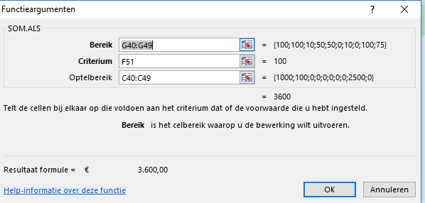
Excel cursus gevorderd
Functie SOM.ALS |  |  |  |  |  |  |  |  | Let op cellen van het voorbeeld komen niet overeen met de opdracht
Functie SOM.ALS grote hoeveelheden bedragen via code overzichtelijk maken in één cel
 | Maak in het kasboek een overzicht van de ontvangsten en uitgaven in één cel zichtbaar
1 | Typ = in de cel G28 - open de functie SOM.ALS
2 | Selecteer in het venster Bereik de reeks van de codenrs in G17:G26
3 | Het Criterium is de code die bij de uitgave of ontvangsten hoort - selecteer cel F28
4 | Optelbereik is de reeks met de bijbehorende bedragen in de C kolom - selecteer C17:C26 (Ontvangsten)
 | Herhaal deze Functie ook voor de Uitgaves in kolom E - geef het Bereik en het Optelbereik een absolute verwijzing met $$
5 | Doorvoeren met de vulgreep voor de Belasting en Advertentie kosten
Opdracht
Kasboek
Periode: | Dec 2015 |  |  |  |  |  | Saldo
 |  | ONTVANGSTEN |  | UITGAVEN |  |  | 3,061.65
Datum | Omschrijving | bedrag | BTW | bedrag | BTW | Code nr
2009-01-01 | Saldo vorige maand | € 200.00 |  |  |  | onderwerpen | 200.00
2009-01-02 | Loon | € 1,000.00 | € 210.00 |  | € - | 100
2009-01-03 | verkoop | € 100.00 | € 21.00 |  | € - | 100
2009-01-04 | Advertenties |  | € - | € 75.00 | € 15.75 | 10
2009-01-05 | kantoorbenodigheden |  | € - | € 15.00 | € 3.15 | 50
2009-01-26 | muis |  | € - | € 33.00 | € 6.93 | 50
2009-01-27 |  |  | € - |  | € -
2009-01-28 | Advertenties |  | € - | € 112.00 | € 23.52 | 10
2009-01-29 |  |  | € - |  | € -
2009-01-30 | Loon | € 2,500.00 | € 525.00 |  | € - | 100
2009-01-31 | Belasting |  | € - | € 1,000.00 | € 210.00 | 75
 |  | € 3,800.00 | € 756.00 | € 1,235.00 | € 259.35 |  | 3,061.65 | Totaal inc.
globaal overzicht meeste uitgaves en inkomsten |  |  | inkomsten | code | 100
 |  |  | kleine uitgaves | code | 50
 |  |  | Belasting | code | 75
 |  |  | Advertenties | code | 10
 |  |  |  |  |  | Bedrag

 |  | Voorbeeld
Voorbeeld Kasboek
Periode: | dec 2015 |  |  |  |  |  | Saldo
 |  | ONTVANGSTEN |  | UITGAVEN
Datum | Omschrijving | bedrag | BTW | bedrag | BTW | Code nummer
2009-01-01 | Saldo vorige maand | € 200.00 |  |  |  | onderwerpen | € 200.00
2009-01-02 | Loon | € 1,000.00 | € 210.00 |  | € - | 100 | € 1,410.00
2009-01-03 | verkoop | € 100.00 | € 21.00 |  | € - | 100 | € 1,531.00
2009-01-04 | Advertenties |  | € - | € 75.00 | € 15.75 | 10 | € 1,440.25
2009-01-05 | kantoorbenodigheden |  | € - | € 15.00 | € 3.15 | 50 | € 1,422.10
2009-01-26 | muis |  | € - | € 33.00 | € 6.93 | 50 | € 1,382.17
2009-01-27 |  |  | € - |  | € - |  | € 1,382.17
2009-01-28 | Advertenties |  | € - | € 112.00 | € 23.52 | 10 | € 1,246.65
2009-01-29 |  |  | € - |  | € - |  | € 1,246.65
2009-01-30 | Loon | € 2,500.00 | € 525.00 |  | € - | 100 | € 4,271.65
2009-01-31 | Belasting |  | € - | € 1,000.00 | € 210.00 | 75 | € 3,061.65
 |  | € 3,800.00 | € 756.00 | € 1,235.00 | € 259.35 |  | € 3,061.65 | Totaal incl.
globaal overzicht meeste uitgaves en inkomsten |  |  | inkomsten | code | 100 | € 3,600.00
 |  |  | kleine uitgaves | code | 50 | € 48.00
 |  |  | Belasting | code | 75 | € 1,000.00
 |  |  | Advertenties | code | 10 | € 187.00

